FO-SCP-04
FO-SCP-04
DIRECCIÓN EJECUTIVA DE ADMINISTRACIÓN
DIRECCIÓN DE RECURSOS FINANCIEROS
 | Recibo de anticipo
 |  |  |  |  |  |  | Ciudad de México, a __ de _________ de 20XX.
 |  | Recibí de la la cantidad de: |  |  |  | ( $ número)
 |  | (letra) |  |  |  | por concepto de:

Gastos a comprobar

Apertura de fondo revolvente del ejercicio
 |  |  |  | (año)

Gastos de alimentación de servidores públicos de mando correspondientes al mes de:
Nivel Tabular
 |  |  |  |  | (mes)

 |  |  | Nombre y firma del titular de la unidad responsable o de la persona autorizada para recibir gastos a comprobar

FC-SCP-08
FO-SCP-08
DIRECCIÓN EJECUTIVA DE ADMINISTRACIÓN
DIRECCIÓN DE RECURSOS FINANCIEROS
Formato para reembolso de pasajes urbanos sin comprobantes
IN | UR | CM | SC | AI | Pp | Sp | PY | PT
 |  |  |  |  |  |  |  |  | Fecha

Nombre |  |  |  |  |  | Puesto |  |  |  |  | Unidad resposable

Fecha de la comisión |  | Lugar de partida |  |  |  | Destino |  |  |  | Justificación de actividades y horario |  |  |  | Importe

12
 |  |  |  |  |  |  |  |  |  |  |  |  | Total
RECIBI LA CANTIDAD DE: |  |  | (cantidad en letra y número)

Nombre y firma del solicitante |  |  |  |  |  | Nombre y firma del jefe directo |  |  |  |  |  | Nombre y firma del titular de la unidad responsable o del funcionario autorizado
Cuando por necesidades del servicio se autorice el pago de pasajes urbanos, el monto autorizado para el reembolso de los mismos (sin comprobante y a través de Fondo Revolvente) no podrá ser superior a $60.00 (Sesenta pesos 00/100 M.N.) por día en un horario de 06:00 a 21:59 hrs. y en horarios de 22:00 a 05:59 hrs. la tarifa no podrá exceder los $200.00 (Doscientos pesos 00/100 M.N.), debiendo ajustarse en los dos casos al presupuesto autorizado para la partida 37201 “Pasajes terrestres nacionales para labores de campo y de supervisión”. Solo en casos de contingencia o fuerza mayor, y con la justificación y autorización del titular de la UR, se podrán reembolsar tarifas diferentes a las mencionadas en esta regla.

FO-SCP-12
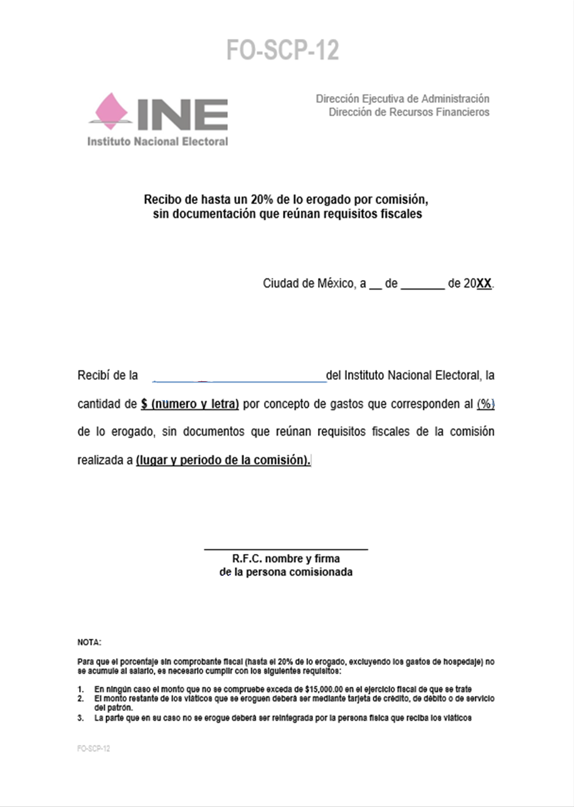

FO-SCP-15
2
1

3
4

5

6

7
8
9

10

11

12
13

FO-SCP-16
C O M P R O B A C I O N E S

7

8
9

FO-SCP-17
1
2
3
4
5
6
7

8
9
10

